상품제안서
서경한우 한우암소 1등급이상 불양2구선물세트, 불고기400g, 양지400g, 10+1 | 상품코드: F30227

 |  |  |  |  |  |  | 02-412-0044 | www.easy1.co.kr
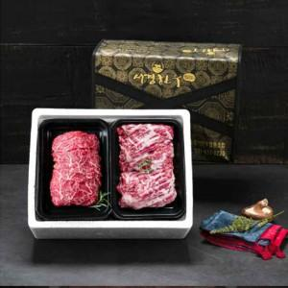

【상세/제작정보】 | 소량구매가능

【인쇄/포장옵션】 | / 포장불가능

【공급단가】 | 수량 | 50~ | 100~ | 500~ | 1,000~ | 2,000~
*VAT별도 | 단가 | 54,600원 | 53,690원 | 52,320원 | 51,410원 | 50,050원

【상품 URL】 | http://www.easy1.co.kr/src/goods_detail.php?gdno=30227

